サンプル
画面レイアウト

画面イメージ

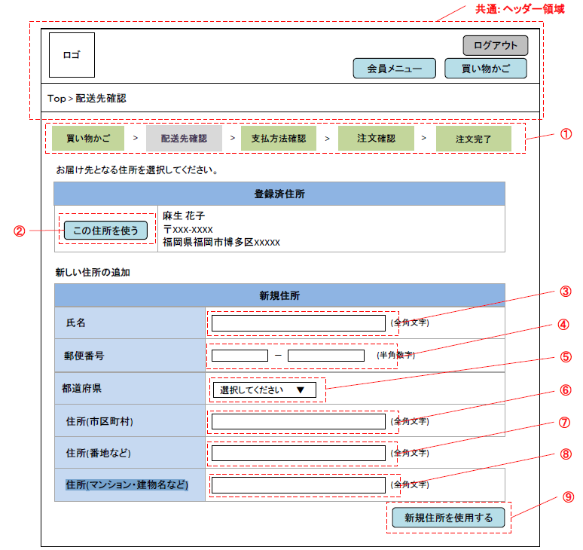

使用する部品
項番 | ラベル | 部品タイプ | 文字数 | 部品に関する説明
1 | 進行状況 | ラベル | - | 注文の進行状況を表示する
2 | この住所を使う | ボタン | - | 表示されている登録済住所を届け先として注文入力画面へ遷移するあああ
3 | 氏名 | テキストボックス | 全角20文字
4 | 郵便番号 | テキストボックス | 半角3-4文字
5 | 都道府県 | ドロップダウンリスト | -
6 | 住所（市区町村） | テキストボックス | 全角50文字
7 | 住所（番地など） | テキストボックス | 全角50文字
8 | 住所（マンション・建物名など） | テキストボックス | 全角50文字
9 | 新規住所を使用する | ボタン | - | 入力された新規住所を届け先として注文入力画面へ遷移する

操作説明
・届け先を登録済か新規を選択する。 ・登録済住所がある場合は表示され、「この住所を使う」ボタンを押下すると注文入力画面へ遷移する。 ・新規住所を届け先とする場合は、住所を入力し「新規住所を使用する」ボタンを押下する。新しい住所が登録され、注文入力画面へ遷移する。

登録画面
画面レイアウト

画面イメージ

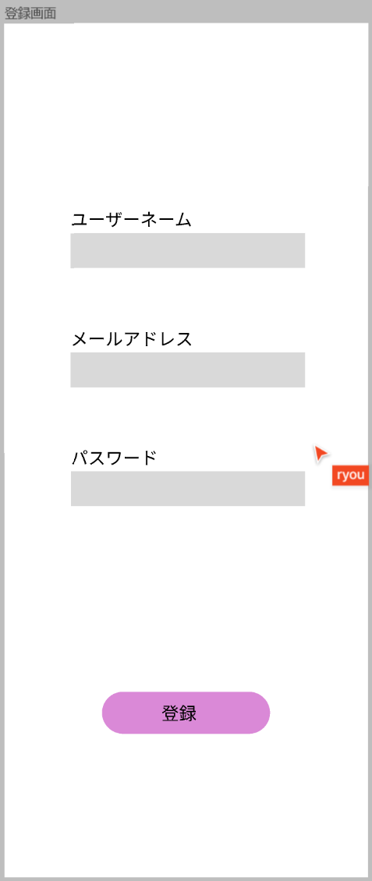

①

②

③

未入力の項目があります。
⑤

パスワードが一致しません。
⑥

④

使用する部品
項番 | ラベル | 部品タイプ | 文字数 | 部品に関する説明
① | ユーザーネーム | テキストボックス | 全角100文字 | ユーザー名を入力
② | メールアドレス | テキストボックス | 全角100文字 | メールアドレスを入力
③ | パスワード | テキストボックス | 全角100文字 | パスワードを入力
④ | 登録ボタン | ボタン | ー | 登録完了画面に移行
⑤ | エラーメッセージ | テキストボックス | 全角100文字 | エラーメッセージを表示する
⑥ | エラーメッセージ | テキストボックス | 全角100文字 | エラーメッセージを表示する

操作説明
1.ユーザー名をテキストボックスに入力する 2.メールアドレスをテキストボックスに入力する 3.パスワードをテキストボックスに入力する 5.登録ボタンを押下する →処理が実行され、登録完了画面に遷移する →未入力の場合、エラーメッセージ欄に「未入力項目があります」と表示 →入力誤りの場合、エラーメッセージ欄に「パスワードが一致しません」と表示

登録完了画面
画面レイアウト

画面イメージ

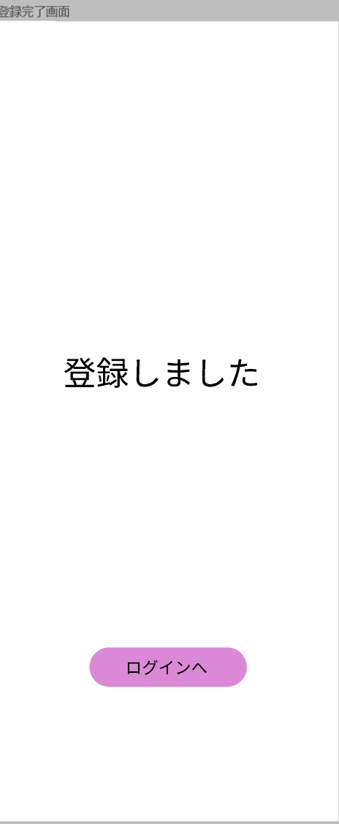

①

②

使用する部品
項番 | ラベル | 部品タイプ | 文字数 | 部品に関する説明
1 | 登録完了しました | ラベル | 全角8文字 | 登録完了メッセージを表示する
2 | ログインへ | ボタン | ー | ログイン画面へ移行

操作説明
1.「ログインへ」ボタンを押下する →ログイン画面へ遷移する

ログイン画面
画面レイアウト

画面イメージ



①

②

④
ユーザー名またはパスワードが一致しません

③

使用する部品
項番 | ラベル | 部品タイプ | 文字数 | 部品に関する説明
1 | ユーザー名 | テキストボックス | 全角100文字 | ユーザー名を入力する
2 | パスワード | テキストボックス | 全角100文字 | パスワードを入力する
3 | ログイン | ボタン | ー | ログインを押下するとログイン画面へ遷移する
4 | エラーメッセージ | テキストボックス | 全角20文字 | エラーメッセージを表示する

操作説明
1.ユーザー名を入力する 2.パスワードを入力する 3.「ログイン」ボタンを押下する →ログイン処理が実行され、ホーム画面へ自動的に遷移する →誤入力の場合、エラーメッセージ欄に「ユーザー名またはパスワードが一致しません。」と表示

投稿画面
画面レイアウト

画面イメージ

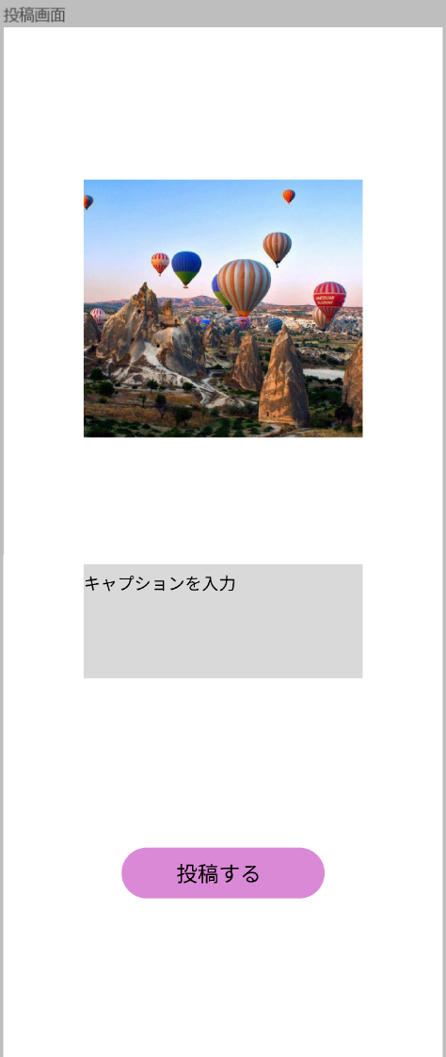

①

②

③

使用する部品
項番 | ラベル | 部品タイプ | 文字数 | 部品に関する説明
1 | 画像 | 画像 | ー | 画像を表示する
2 | コメント | テキストボックス | 全角1000文字 | コメントを入力する
3 | 投稿する | ボタン | ー | 投稿確認画面に移行

操作説明
1.コメントをテキストボックスに入力する 2.投稿ボタンを押下する →処理が実行され、投稿確認画面へ遷移する

投稿確認画面
画面レイアウト

画面イメージ



①

②

使用する部品
項番 | ラベル | 部品タイプ | 文字数 | 部品に関する説明
1 | 投稿しました | ラベル | 全角6文字 | 投稿完了メッセージを表示する
2 | ホームに戻る | ボタン | ー | ホーム画面に移行する

操作説明
1.「ホームに戻る」ボタンを押下する →ホーム画面へ遷移する

コメント画面
画面レイアウト

画面イメージ

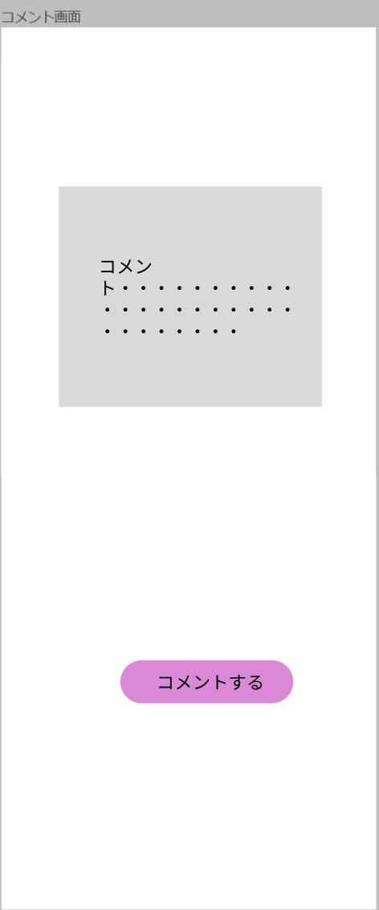

①

②

使用する部品
項番 | ラベル | 部品タイプ | 文字数 | 部品に関する説明
1 | コメント | テキストボックス | 全角1000文字 | コメントを入力する
2 | コメントする | ボタン | ー | コメント完了画面へ移行する

操作説明
1.コメントを入力する 2.「コメントする」ボタンを押下する →処理が実行され、コメント完了画面へ遷移する

コメント完了画面
画面レイアウト

画面イメージ

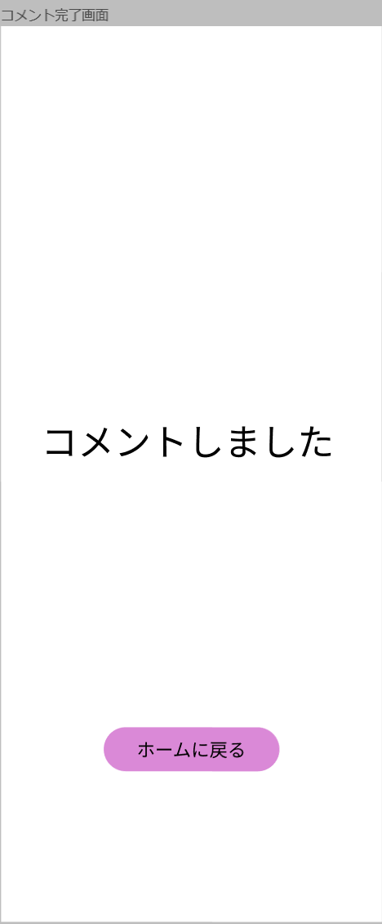

①

②

使用する部品
項番 | ラベル | 部品タイプ | 文字数 | 部品に関する説明
1 | コメントしました | ラベル | 全角8文字 | コメント完了メッセージを表示する
2 | ホームに戻る | ボタン | ー | ホーム画面へ移行する

操作説明
1.「ホームに戻る」ボタンを押下する →ホーム画面へ遷移する

ホーム画面
画面レイアウト

画面イメージ

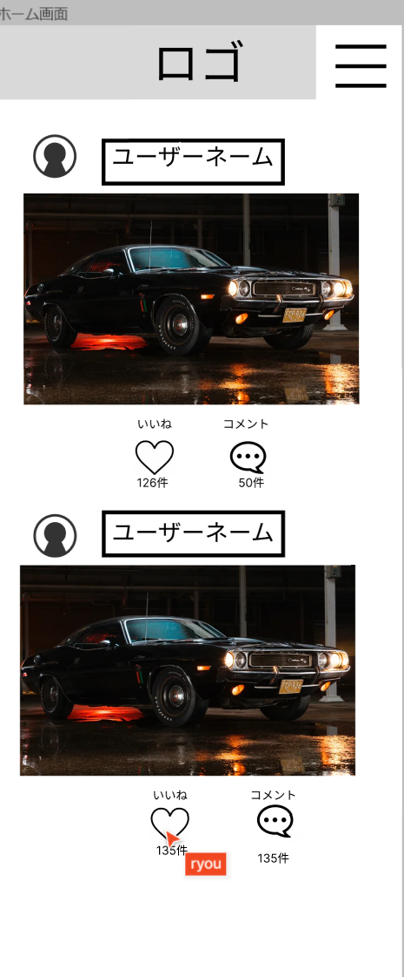

①

②

③
④

使用する部品
項番 | ラベル | 部品タイプ | 文字数 | 部品に関する説明
① | ハンバーガーメニュー | メニュー | - | ハンバーガーメニューをしたら、ホームやログアウトなどに遷移できる
② | 画像 | 画像 | - | 画像からコメントを流すボタンを押したらコメントが画像内から流れる
③ | いいね | ボタン | - | いいねを押したら件数にカウントされる
④ | コメント | ボタン | - | コメントを押したらコメントを拝見できる

操作説明
・ハンバーガーメニューでホーム画面、ログアウトなどに遷移できる。 ・いいねのハートを押したらカウントされハートが赤くなる。 ・コメントが画像から流れる。

削除画面
画面レイアウト

画面イメージ

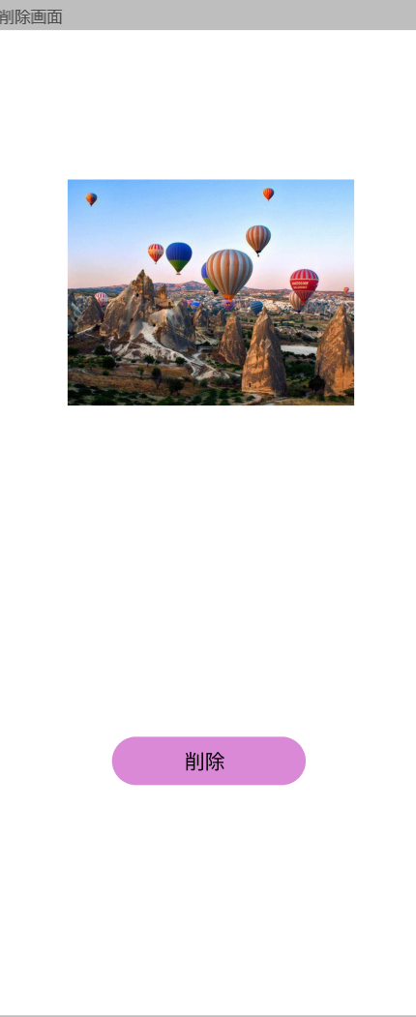

①

②

使用する部品
項番 | ラベル | 部品タイプ | 文字数 | 部品に関する説明
1 | 画像 | 画像 | ー | 画像を表示する
2 | 削除 | ボタン | ー | ボタンを押したら削除確認画面に遷移する

操作説明
・ボタンを押したら削除確認画面に遷移できる

削除確認画面
画面レイアウト

画面イメージ

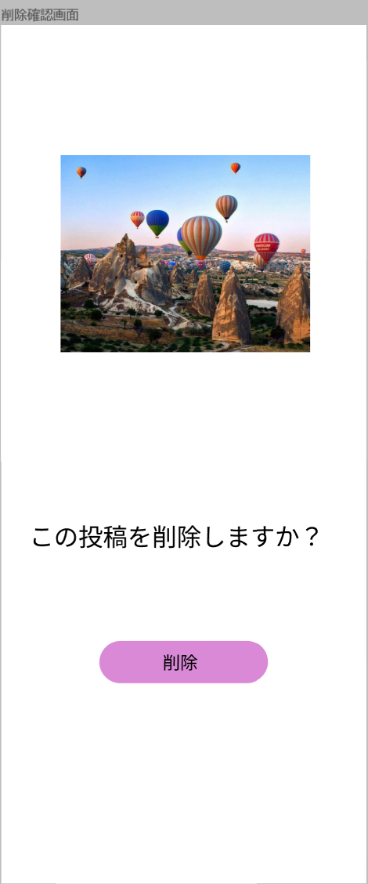

①

使用する部品
項番 | ラベル | 部品タイプ | 文字数 | 部品に関する説明
① | 削除 | ボタン | - | ボタンを押したら削除完了画面に遷移する

操作説明
・ボタンを押したら削除完了画面に遷移できる

削除完了画面
画面レイアウト

画面イメージ

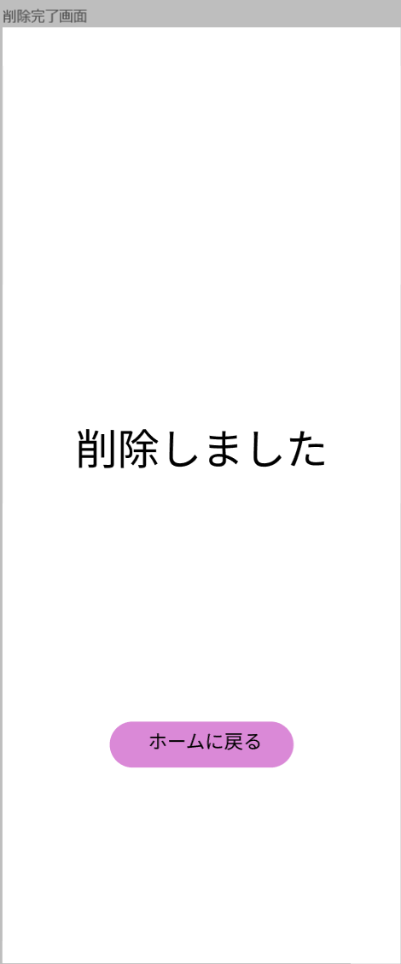

①

使用する部品
項番 | ラベル | 部品タイプ | 文字数 | 部品に関する説明
① | ホームに戻る | ボタン | - | ボタンを押したらホーム画面に遷移する

操作説明
・ボタンを押したらホーム画面に遷移できる

ログアウト確認画面
画面レイアウト

画面イメージ
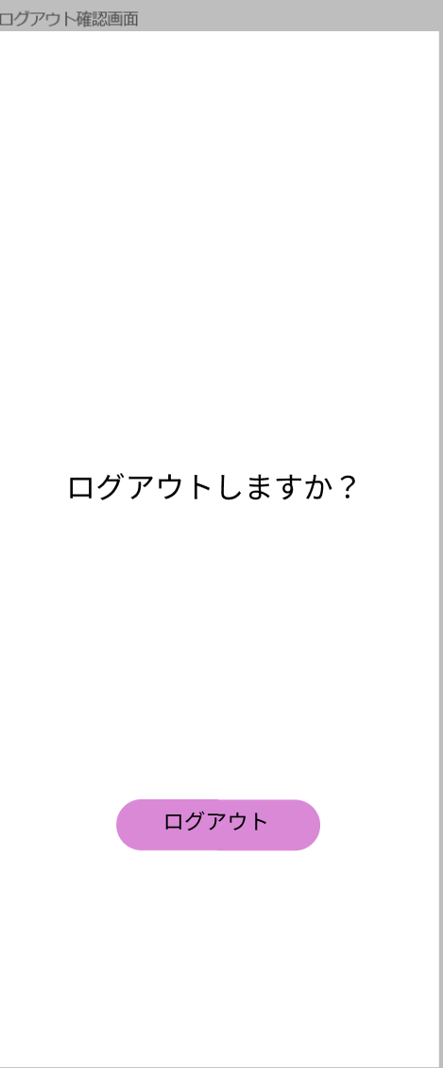

①

使用する部品
項番 | ラベル | 部品タイプ | 文字数 | 部品に関する説明
① | ログアウト | ボタン | - | ボタンを押したらログアウト完了画面に遷移する

操作説明
・ボタンを押したらログアウト完了画面に遷移できる。

ログアウト完了
画面レイアウト

画面イメージ

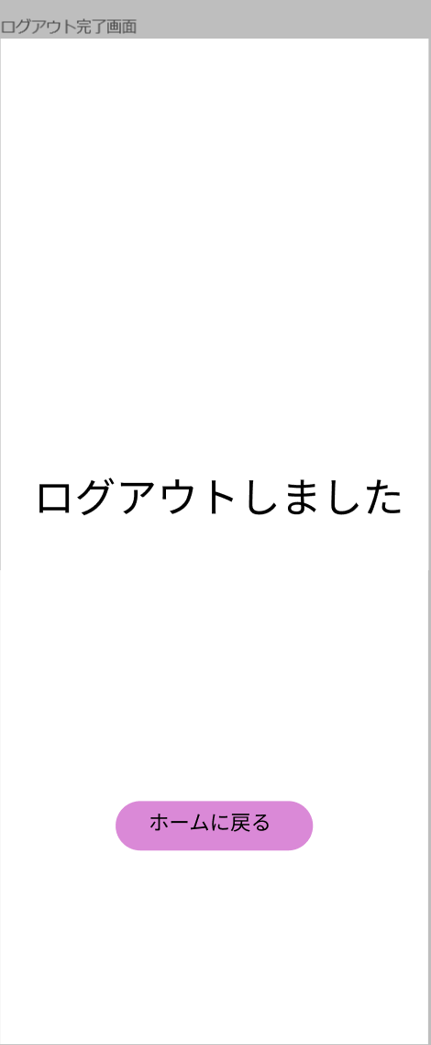

①

使用する部品
項番 | ラベル | 部品タイプ | 文字数 | 部品に関する説明
① | ホームに戻る | ボタン | - | ボタンを押したらホーム画面に遷移する

操作説明
・ボタンを押したらホーム画面に遷移できる

アカウント画面
画面レイアウト

画面イメージ

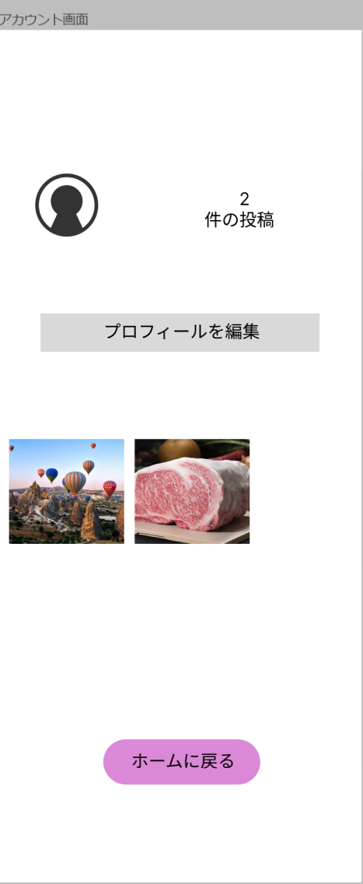

③

①
②

④

使用する部品
項番 | ラベル | 部品タイプ | 文字数 | 部品に関する説明
① | 画像１ | リンク | - | 画像を押したら削除できる
② | 画像２ | リンク | - | 画像を押したら削除できる
③ | プロフィール編集 | ボタン | - | ボタンを押したらプロフィール編集ができる
④ | ホームに戻る | ボタン | - | ボタンを押したらホーム画面に遷移する

操作説明
・各画像を押したら削除画面に遷移し削除できる。 ・プロフィール編集は名前とユーザーネームを編集できる。 ・ホームに戻るボタンを押したらホーム画面に戻る。

